figure 3
Figure 3 - Les surfaces toujours en herbe des exploitations dans le territoire breton en 2020

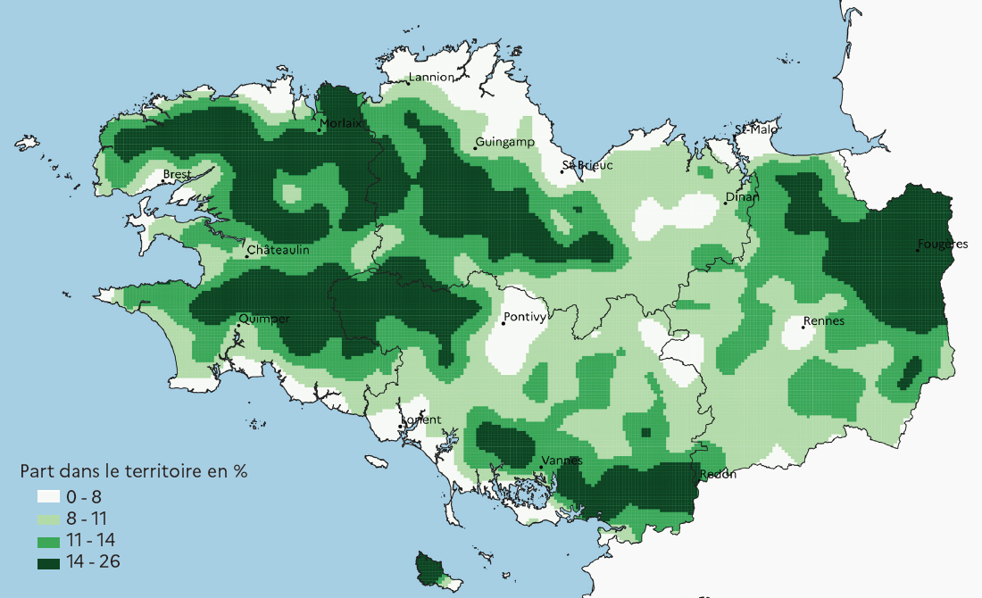

Méthode : lissage sur un rayon de 10 km à partir d’une grille de carreaux de 1 km
Source : Agreste, recensement agricole 2020

figure 4
Figure 4 - Une plus forte densité de bovins en Ille-et-Vilaine
Nombre d'unités gros bovins alimentation grossière (UGBAG)* bovins sur le territoire breton en 2020

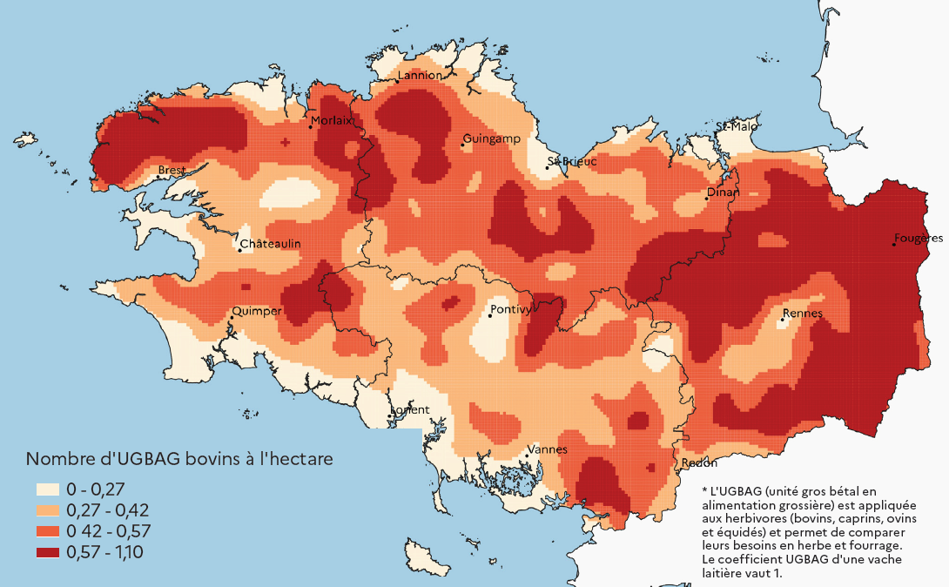

Méthode : lissage sur un rayon de 10 km à partir d’une grille de carreaux de 1 km
Source : Agreste, recensement agricole 2020

figure 5
Figure 5 - Évolution des prairies permanentes (PP) entre 2022 et 2023

 |  |  | 10 300 hectares (1) | 4 300 hectares
 |  |  | PP en 2022 , parcelles absentes du RPG 2023 | parcelles absentes du RPG 2022, PP en 2023

Prairies permanentes au RPG 2022 :
311 000 hectares
Prairies permanentes au RPG 2023 :
301 300 hectares

279 000 hectares
en prairie permanente
en 2022 et en 2023

 |  | 21 700 hectares remis en culture ou autre usage |  | 18 000 hectares passant en PP
 |  | dont 3 100 hectares |  | dont 1 100 hectares
 |  | avec changement de numéro pacage |  | avec changement de numéro pacage

 | Symbologie : | Ensemble des parcelles des RPG 2022 et 2023
 |  | Stock de prairies permanentes
 |  | Mouvements entre 2022 et 2023

(1) Le solde entrées-sorties des prairies permanentes est déficitaire de 6 000 hectares en 2023 (4 300 - 1 0300), contre une moyenne annuelle de - 2 300 hectares pour la période 2018-2022. Le nombre de parcelles sortantes du RPG est plus élevé que les années précédentes en raison de l'introduction en 2023 du critère d'éligibilité "agriculteur actif" pour bénéficier des aides de la nouvelle PAC.
Champ : prairies permanentes en Bretagne présentes au RPG 2022 ou au RPG 2023, ayant une surface graphique supérieure ou égale à 10 ares.
Source: Agence de services et de paiement - Registres parcellaires graphiques (RPG) 2022 et 2023

